formular
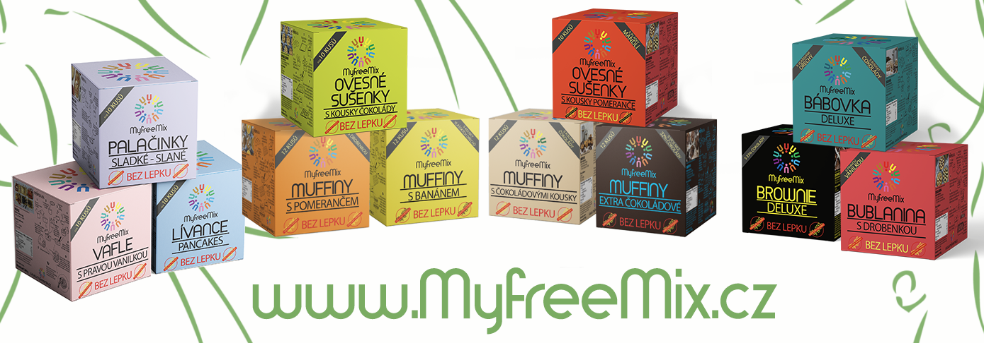

Objednávkový formulář na výrobky MyFreeMix
pro Vánoční bezlepkový trh - PVA EXPO Praha 9.12.2023
Jméno a příjmení
Telefon
E-mail
Vyplněný formulář prosím odešlete do 5.12.2023 na email: |  |  |  | info@myfreemix.cz

 | Název | Počet kusů | Cena za kus | Cena po slevě | Cena celkem

1 | Vafle |  | 74 | 66.6 | 0
2 | Lívance |  | 72 | 64.8 | 0
3 | Palačinky |  | 69 | 62.1 | 0
4 | Muffiny extra čokoládové |  | 116 | 104.4 | 0
5 | Muffiny vanilkové s kousky čokolády |  | 94 | 84.6 | 0
6 | Muffiny s banánem |  | 102 | 91.8 | 0
7 | Muffiny s pomerančem |  | 115 | 103.5 | 0
8 | Ovesné sušenky s kousky čokolády |  | 88 | 79.2 | 0
9 | Ovesné sušenky s kousky pomeranče |  | 98 | 88.2 | 0
10 | Bábovka deluxe |  | 120 | 108 | 0
11 | Bublanina s drobenkou |  | 77 | 69.3 | 0
12 | Brownie deluxe |  | 154 | 138.6 | 0
Cena celkem |  |  |  |  | 0

Více info o naších produktech najdete na našem webu |  |  | www.myfreemix.cz
Jsme přímým výrobcem našich produktů.
Ceny jsou uvedeny včetně DPH.

